SOP
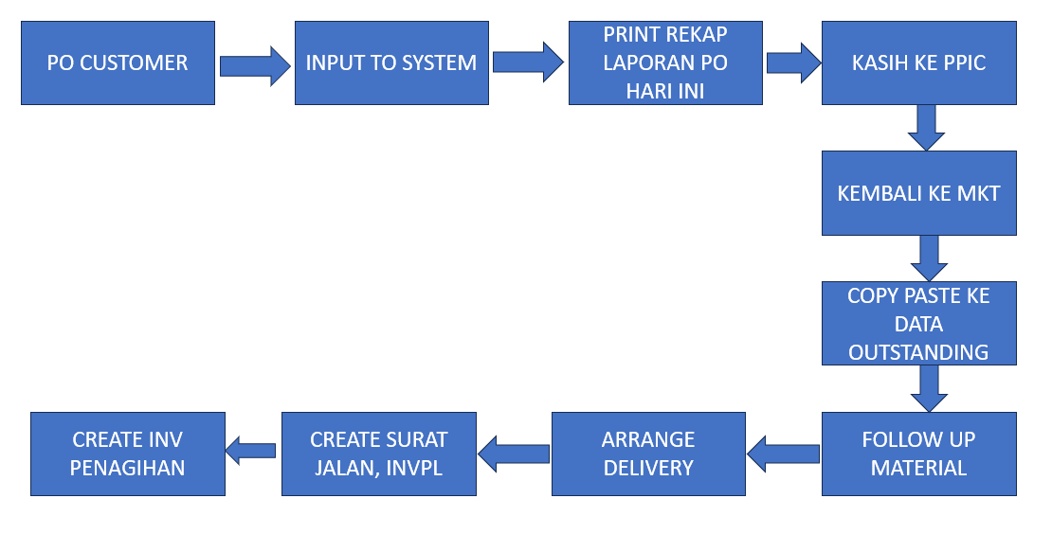
Harapan di sistem baru karena tidak ada print out rekap laporan maka ppic bisa langsung akses po tersebut di sistem

INPUT PO KE SYSTEM
1. INPUT PO DI SISTEM YANG LAMA

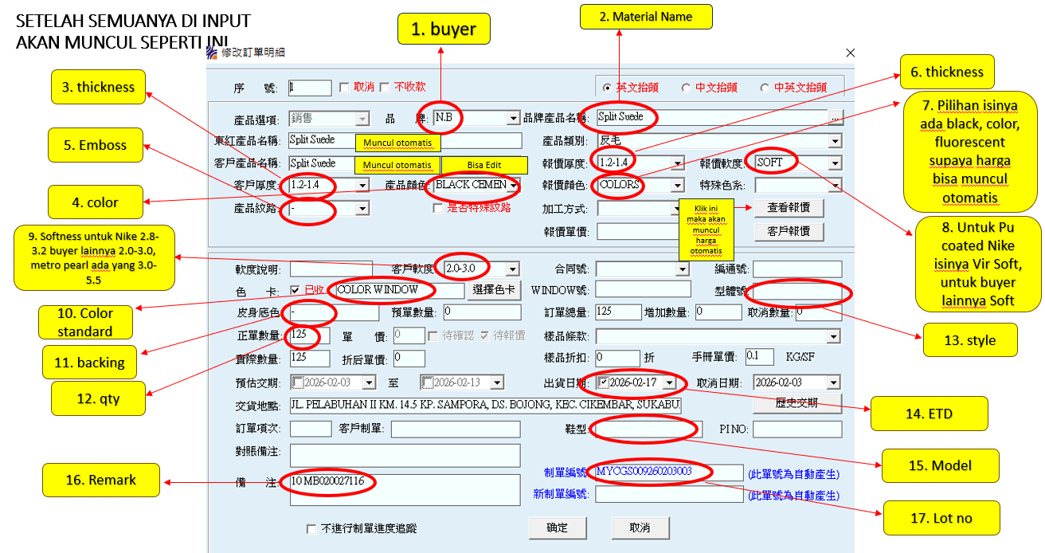
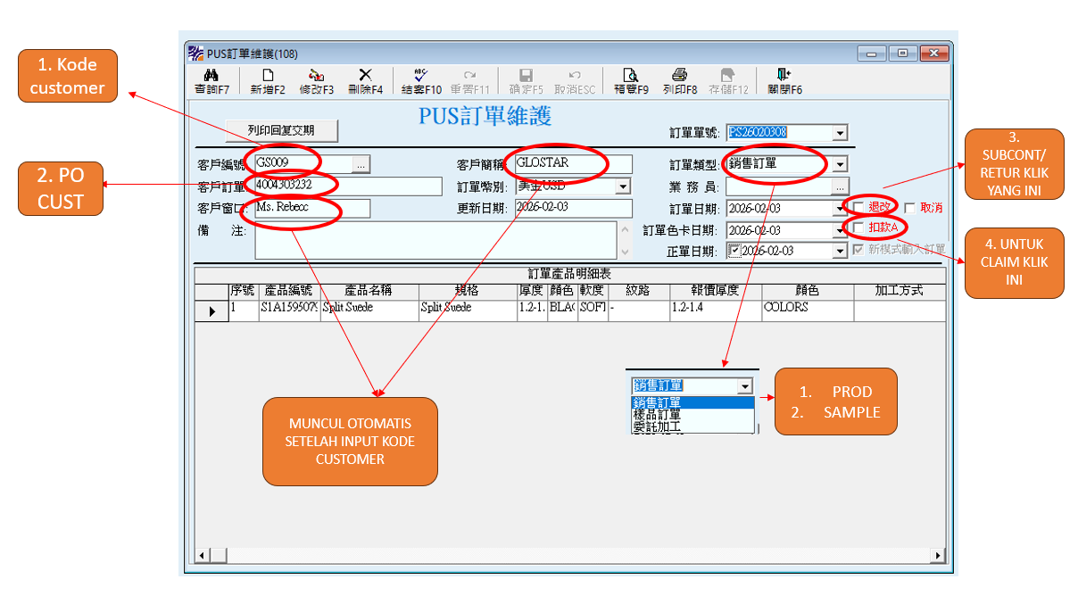

Sistem yang baru tolong untuk di lengkapi fitur seperti ini
Request marketing
1. Harga tolong muncul secara otomatis dan tidak bisa di edit
2. Bisa copy paste untuk PO dengan item yang sama
3. Pengisian emboss tolong tidak diwajibkan karena ada beberapa material yang tidak wajib mengisi nama emboss
4. Nama material tolong di otomatiskan tapi ada kolom yang bisa di edit, karena kadang ada material subcont material baru yang belum pernah kita produksi sebelumnya
5. Apabila ada revisi warna, qty, thickness, ETD, color swatch,backing tolong agar ada history nya agar ppic mengetahui
6. Nomor Lot untuk material PU coated, Subcont, Return, Claim dan Suede diharapkan bisa dibedakan intialnya untuk memudahkan dalam pengecekan

LAPORAN PO HARIAN
LAPORAN PO HARIAN MARKETING

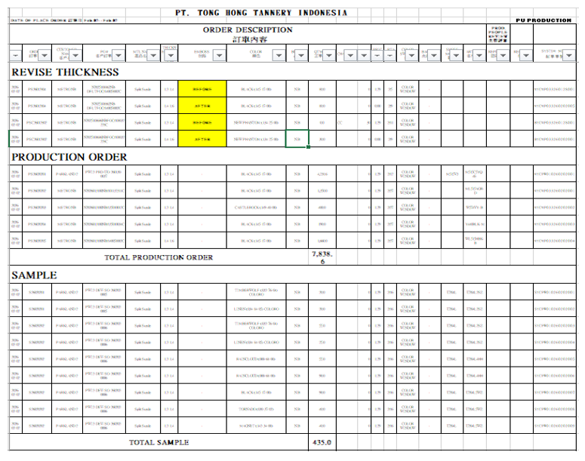
 | Request marketing
 | 1 | Next kami tidak akan print out contract review manually seperti ini, konfirmasi PO akan di confirm bu ona melalui akun system bu ona, dan ppic bisa kasih ETD langsung di sistem untuk saving paper.
 | 2 | Tolong dimunculkan history revisian PO nya
 | 3 | Setiap hari ada laporan received PO di grup WA, tolong dimunculkan di dashboard total qty terima PO setiap harinya
 | 4 | Laporan harian PO dibedakan berdasarkan kategori nya yaitu sbb
 |  | a | Revisi ….
 |  | b | Production Order
 |  | c | Sample
 |  | d | Claim
 |  | e | Subcont
 |  | f | Return
 |  | g | Repro/Short Lead Time PO

INVPL DAN SURAT JALAN
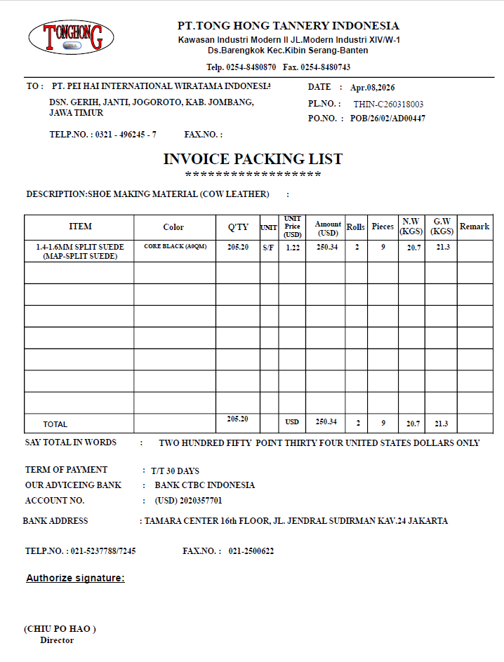

Request marketing untuk invoice packinglist
1 | Hilangkan PO nomor diatas dan tambahkan fitur PO Number di sebelah kiri Item material
2 | Untuk invoice customer export tolong tambahkan Bill To
3 | Untuk invoice customer export tambahkan kode material exim di sebelah kanan Item
4 | Keterangan lainnya yang ada di invoice ini harus muncul di sistem baru
HILANGKAN
5 | Munculkan fitur untuk download invpl secara PDF dan excel

Request marketing untuk surat jalan
1 | Hilangkan PO nomor diatas dan tambahkan fitur PO Number di sebelah kiri Item material
2 | Surat jalan tidak wajib di print out karena export tidak menggunakan surat jalan
3 | munculkan fitur untuk download sj secara PDF

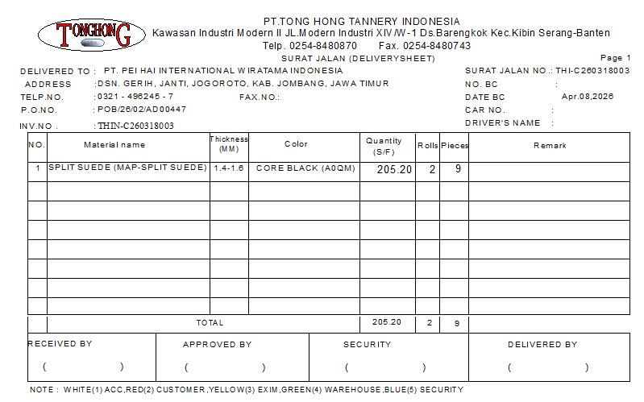

HILANGKAN

PI
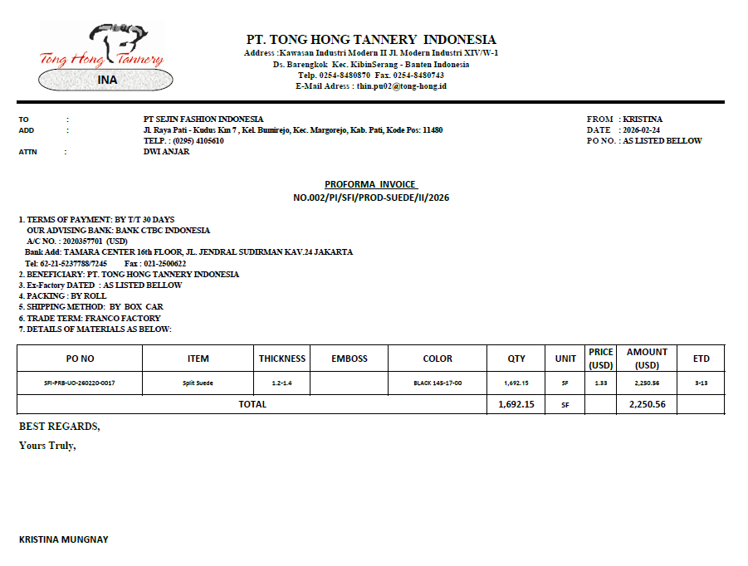

HILANGKAN

TLG MUNCUL OTOMATIS UNTUK NOMOR, CUST, BULAN DAN THN

LOCAL : DOOR TO DOOR
EXPORT : EX-WORK

BERDASARKAN FITUR PI, MANA SAJA YANG AKAN DIBUATKAN PI BISA DIPILIH BASED ON PO.

OUTSTANDING INVOICE
REKAP OUTSTANDING INVOICE

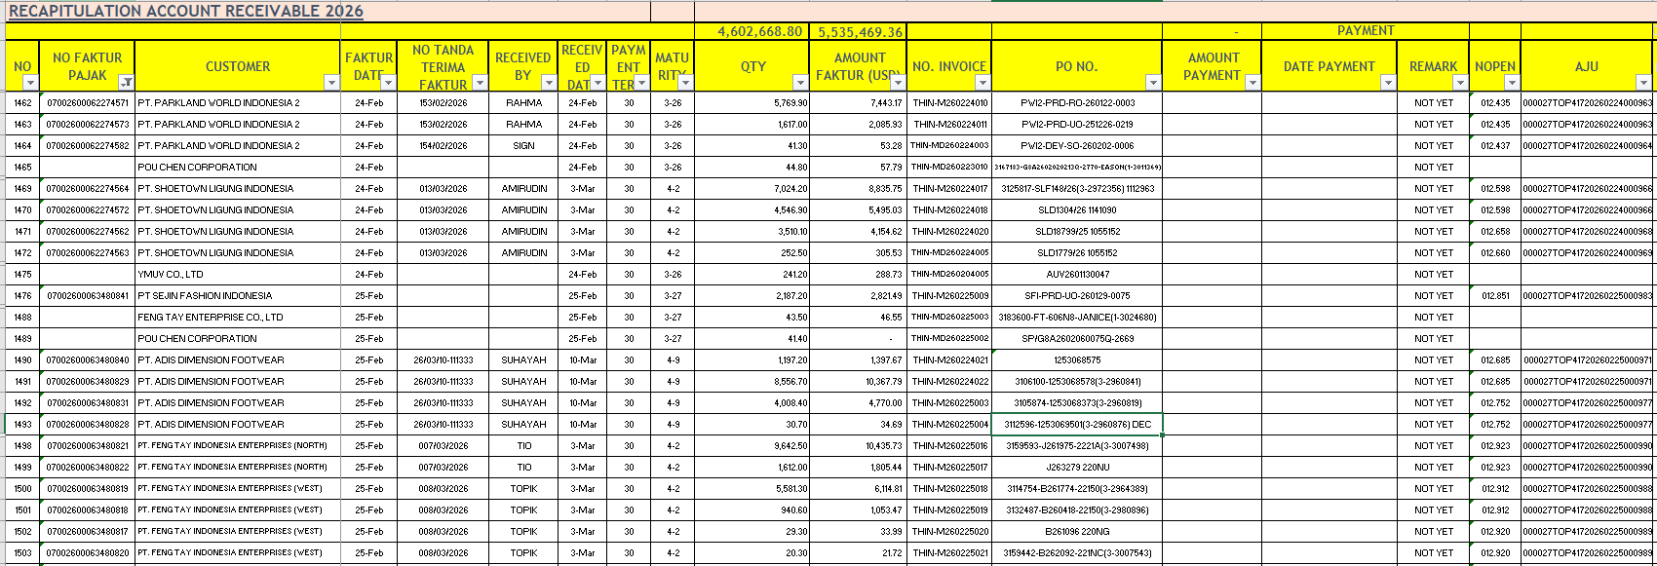

Request Marketing
1 | Tolong tambahkan filter jadi untuk PO nomor bisa dimunculkan dan bisa di hiden. Ketika PO number di hidden maka ini bisa untuk report secara ringkas hanya untuk nomor invoice, customer, qty, maturity (due date payment)
2 | Payment yang sudah lewat jatuh tempo secara otomatis di email dari sistem ke email yang ada di customer info
3 | Kolom faktur pajak, Faktur date, Tanda Terima, Received By dan received date, nopen dan no aju bisa di edit
4 | Munculkan dashboard untuk marketing yang handle invoice adalah invoice yang 1 minggu lagi due date tapi belum terbayarkan dan invoice yang sudah lewat pembayaran
5 | Setiap hari Rabu ada laporan invoice yang sudah jatuh tempo diharapkan bisa muncul di sistem untuk memudahkan laporan
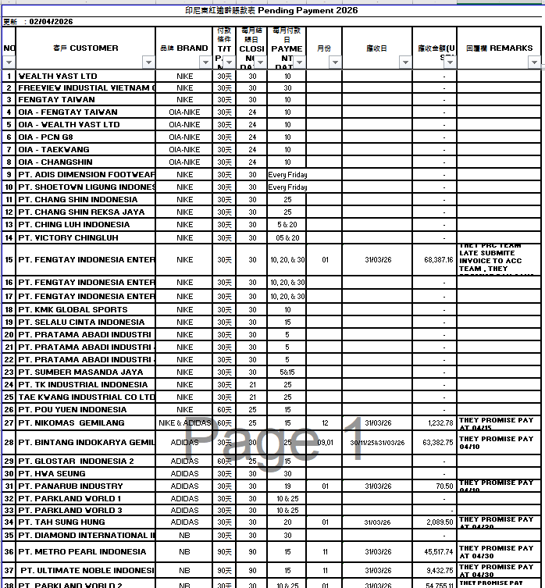
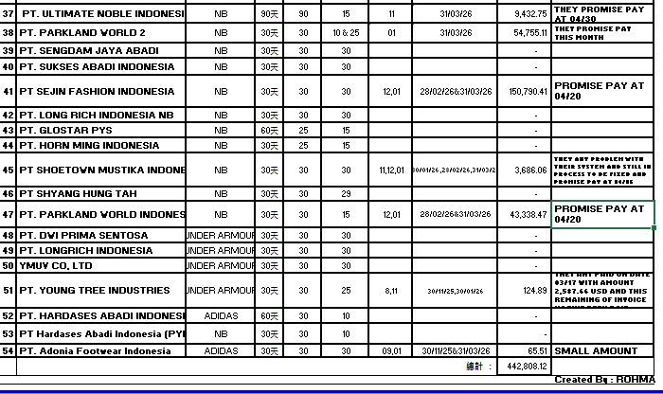
 | Contoh laporannya seperti ini :

